06172025_TiO2
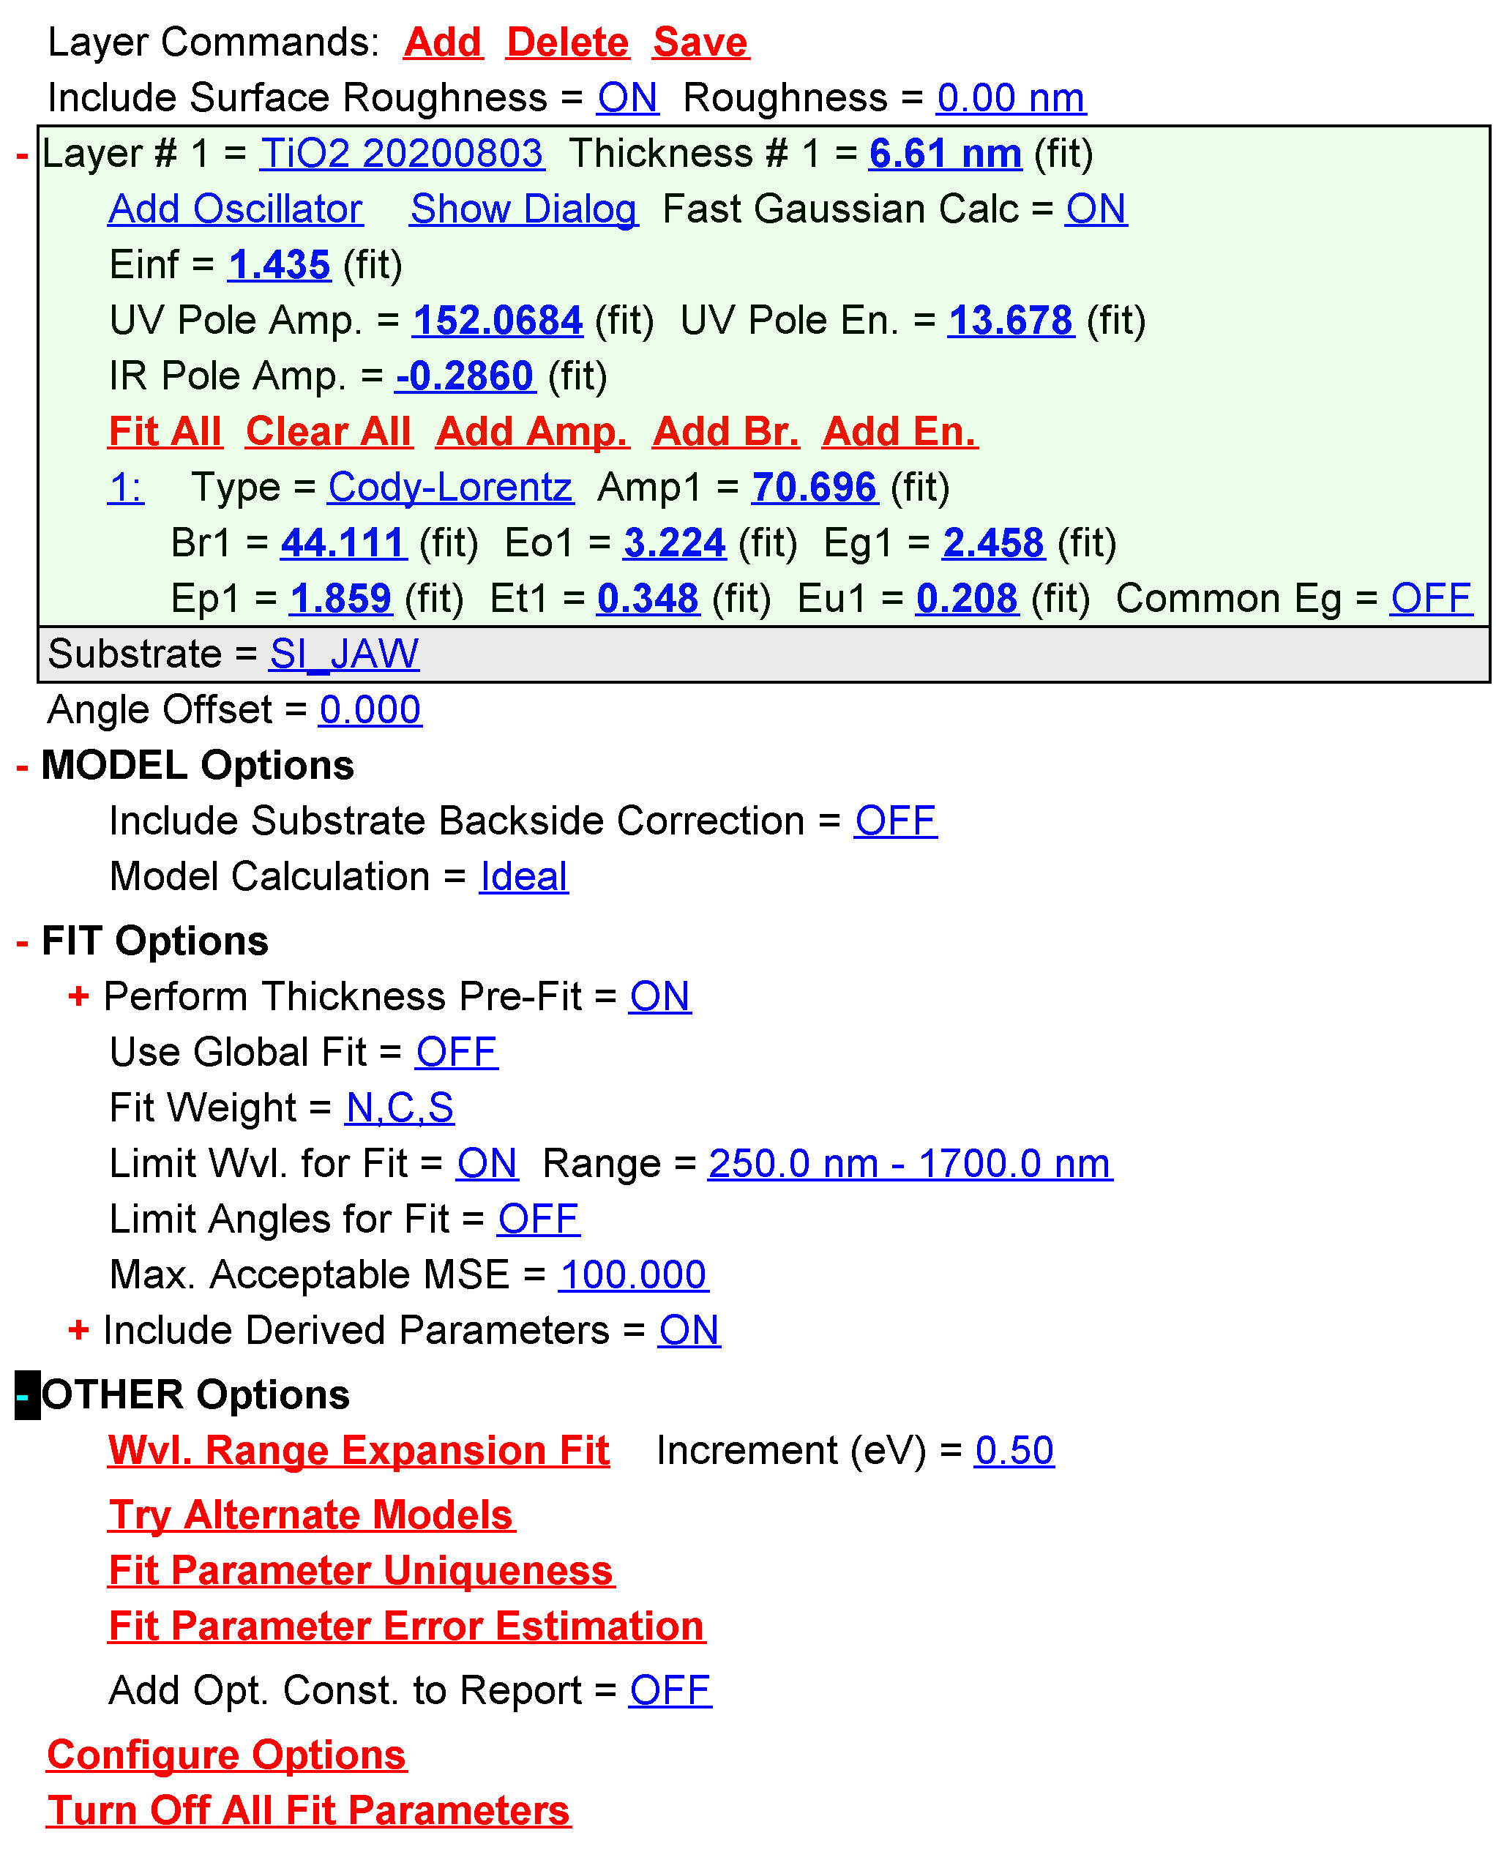
Opt. Const. of TiO2 20200803 vs. nm
nm | n | k
250.988571 | 2.105168 | 1.110177
252.580414 | 2.120006 | 1.108935
254.172272 | 2.13479 | 1.107416
255.764191 | 2.149516 | 1.105621
257.35611 | 2.164177 | 1.103553
258.948059 | 2.178768 | 1.101215
260.5401 | 2.193284 | 1.098608
262.132111 | 2.207717 | 1.095736
263.724182 | 2.222065 | 1.092601
265.316284 | 2.23632 | 1.089206
266.908386 | 2.250478 | 1.085554
268.500549 | 2.264533 | 1.081648
270.092743 | 2.27848 | 1.077492
271.684967 | 2.292315 | 1.073087
273.277222 | 2.306032 | 1.068439
274.869476 | 2.319626 | 1.063549
276.461792 | 2.333093 | 1.058422
278.054138 | 2.346428 | 1.053061
279.646454 | 2.359626 | 1.04747
281.238831 | 2.372683 | 1.041652
282.831268 | 2.385594 | 1.035612
284.423706 | 2.398355 | 1.029353
286.016174 | 2.410962 | 1.022879
287.608643 | 2.42341 | 1.016194
289.201141 | 2.435695 | 1.009303
290.793671 | 2.447814 | 1.00221
292.38623 | 2.459763 | 0.994919
293.978821 | 2.471537 | 0.987434
295.571411 | 2.483134 | 0.97976
297.164032 | 2.49455 | 0.971901
298.756683 | 2.50578 | 0.963863
300.349365 | 2.516824 | 0.955649
301.942047 | 2.527675 | 0.947264
303.53476 | 2.538333 | 0.938714
305.127502 | 2.548794 | 0.930003
306.720245 | 2.559054 | 0.921135
308.312988 | 2.569112 | 0.912117
309.905792 | 2.578965 | 0.902952
311.498596 | 2.588611 | 0.893646
313.0914 | 2.598046 | 0.884204
314.684235 | 2.607269 | 0.874631
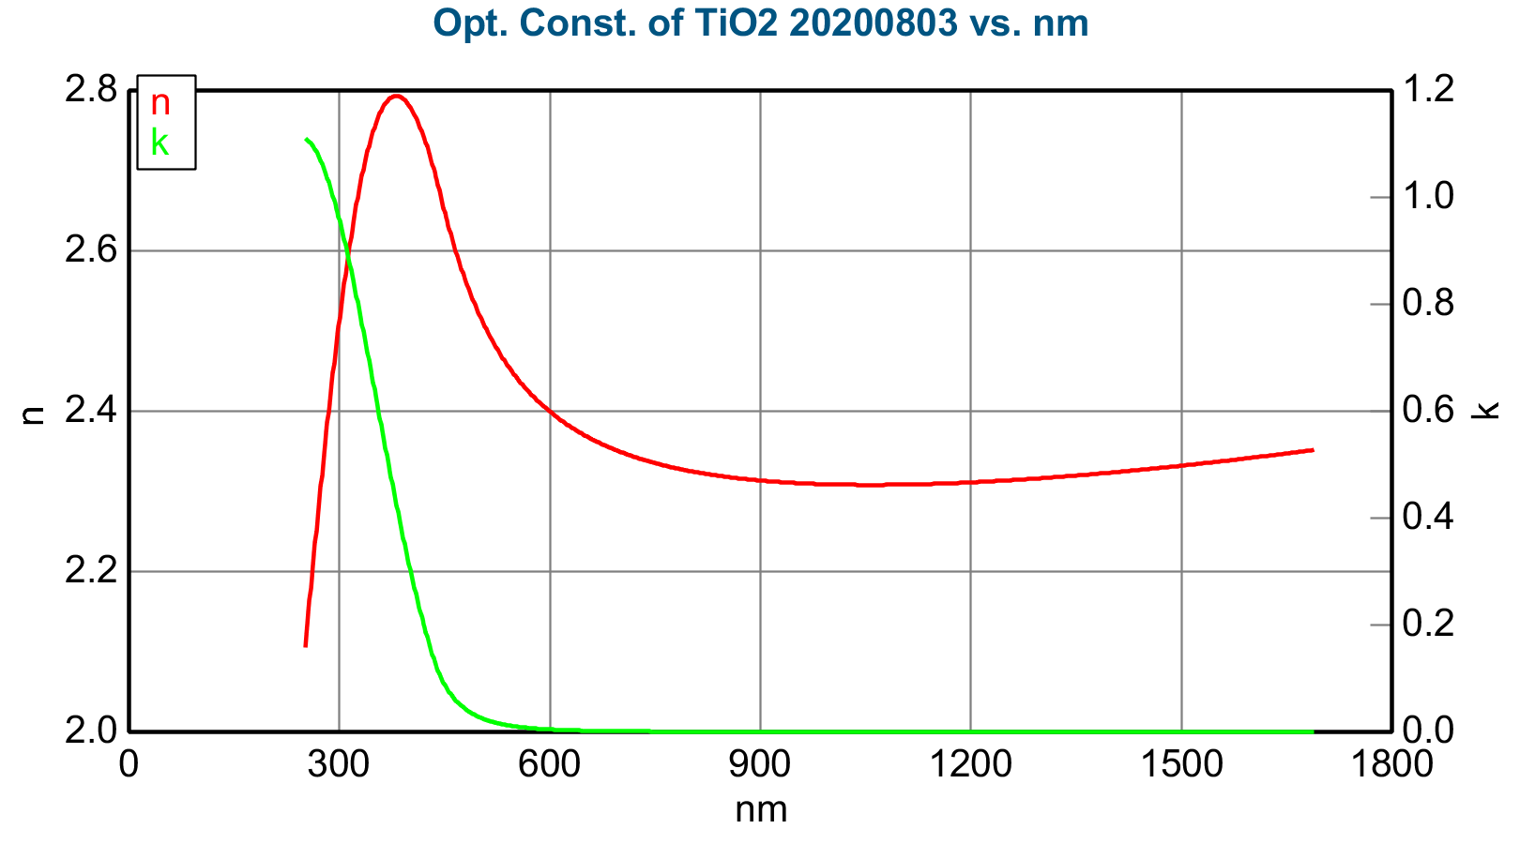
316.2771 | 2.616278 | 0.864933
317.869934 | 2.625071 | 0.855113
319.46283 | 2.633646 | 0.845179
321.055725 | 2.642002 | 0.835134
322.648651 | 2.650136 | 0.824984
324.241577 | 2.658048 | 0.814734
325.834534 | 2.665737 | 0.80439
327.42749 | 2.6732 | 0.793956
329.020447 | 2.680437 | 0.783439
330.613434 | 2.687448 | 0.772844
332.206421 | 2.694231 | 0.762175
333.799438 | 2.700785 | 0.751438
335.392456 | 2.707111 | 0.740638
336.985474 | 2.713208 | 0.729781
338.578522 | 2.719075 | 0.718871
340.17157 | 2.724714 | 0.707915
341.764587 | 2.730122 | 0.696917
343.357666 | 2.735301 | 0.685883
344.950745 | 2.740252 | 0.674817
346.543823 | 2.744974 | 0.663725
348.136902 | 2.749467 | 0.652612
349.730011 | 2.753733 | 0.641483
351.32309 | 2.757772 | 0.630342
352.916199 | 2.761586 | 0.619196
354.509338 | 2.765174 | 0.608048
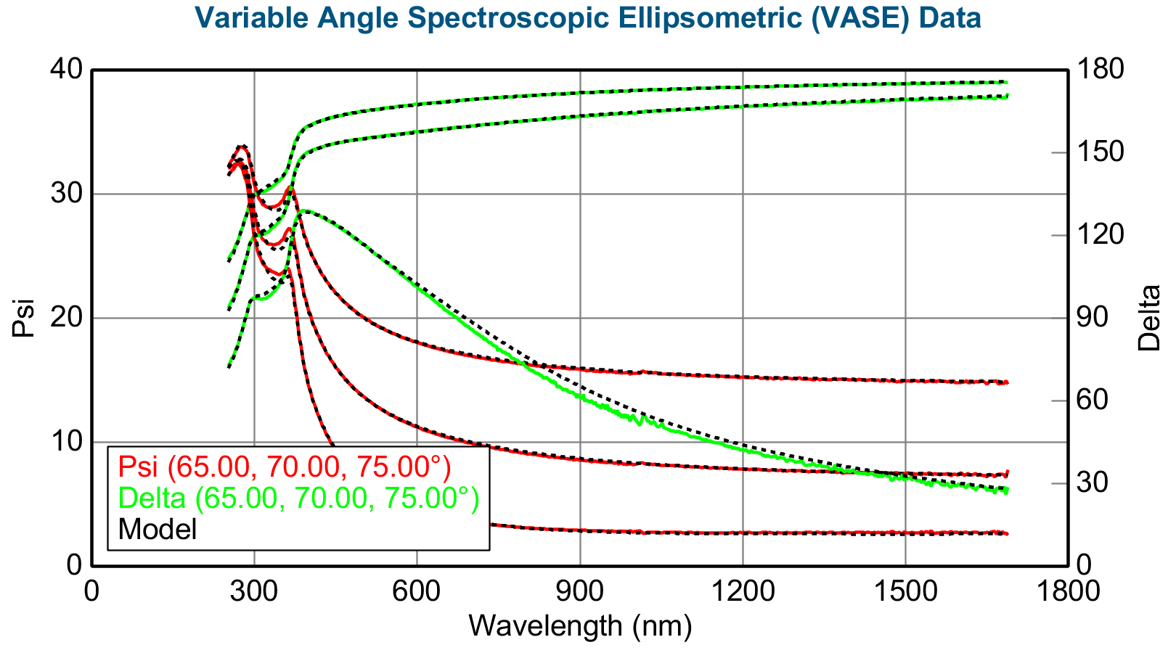
356.102448 | 2.768539 | 0.596904
357.695557 | 2.771681 | 0.585769
359.288696 | 2.774601 | 0.574647
360.881805 | 2.777301 | 0.563543
362.474945 | 2.779783 | 0.552462
364.068085 | 2.782048 | 0.541408
365.661224 | 2.784098 | 0.530386
367.254364 | 2.785934 | 0.5194
368.847504 | 2.787559 | 0.508455
370.440643 | 2.788974 | 0.497555
372.033783 | 2.790181 | 0.486704
373.626923 | 2.791183 | 0.475907
375.220093 | 2.791982 | 0.465167
376.813232 | 2.792581 | 0.454489
378.406372 | 2.79298 | 0.443876
379.999512 | 2.793184 | 0.433333
381.592621 | 2.793194 | 0.422863
383.18576 | 2.793012 | 0.412469
384.7789 | 2.792643 | 0.402156
386.372009 | 2.792088 | 0.391928
387.965149 | 2.791349 | 0.381786
389.558289 | 2.790431 | 0.371736
391.151398 | 2.789335 | 0.361779
392.744476 | 2.788065 | 0.35192
394.337585 | 2.786623 | 0.342161
395.930695 | 2.785013 | 0.332506
397.523773 | 2.783237 | 0.322956
399.116852 | 2.781298 | 0.313516
400.70993 | 2.7792 | 0.304188
402.303009 | 2.776945 | 0.294974
403.896057 | 2.774536 | 0.285877
405.489105 | 2.771976 | 0.2769
407.082123 | 2.769269 | 0.268044
408.675171 | 2.766417 | 0.259313
410.268158 | 2.763424 | 0.250708
411.861176 | 2.760291 | 0.242232
413.454193 | 2.757022 | 0.233885
415.04718 | 2.753621 | 0.225672
416.640137 | 2.750088 | 0.217593
418.233093 | 2.746427 | 0.20965
419.826019 | 2.742641 | 0.201844
421.419006 | 2.738731 | 0.194178
423.011871 | 2.734699 | 0.186653
424.604797 | 2.730547 | 0.17927
426.197662 | 2.726276 | 0.172031
427.790527 | 2.721886 | 0.164937
429.383392 | 2.717378 | 0.157989
430.976227 | 2.712751 | 0.151188
432.569031 | 2.708 | 0.144536
434.161865 | 2.703122 | 0.138034
435.754639 | 2.698107 | 0.131683
437.347412 | 2.692939 | 0.125484
438.940186 | 2.687589 | 0.119438
440.532898 | 2.681988 | 0.11355
442.125641 | 2.675768 | 0.107953
443.718323 | 2.669726 | 0.103454
445.310974 | 2.663999 | 0.099164
446.903625 | 2.658421 | 0.095079
448.496246 | 2.652954 | 0.091188
450.088867 | 2.647586 | 0.087482
451.681458 | 2.642309 | 0.083951
453.273987 | 2.63712 | 0.080585
454.866547 | 2.632015 | 0.077376
456.459045 | 2.626996 | 0.074317
458.051514 | 2.622061 | 0.071398
459.643982 | 2.617208 | 0.068612
461.23642 | 2.612437 | 0.065953
462.828857 | 2.607748 | 0.063414
464.421234 | 2.603139 | 0.06099
466.013611 | 2.598611 | 0.058673
467.605957 | 2.594162 | 0.056459
469.198242 | 2.58979 | 0.054343
470.790527 | 2.585496 | 0.052319
472.382751 | 2.581278 | 0.050383
473.975006 | 2.577135 | 0.048531
475.5672 | 2.573066 | 0.046759
477.159332 | 2.56907 | 0.045062
478.751465 | 2.565145 | 0.043438
480.343567 | 2.561291 | 0.041882
481.935638 | 2.557506 | 0.040392
483.527679 | 2.553788 | 0.038963
485.11969 | 2.550138 | 0.037594
486.71167 | 2.546553 | 0.036282
488.303619 | 2.543033 | 0.035023
489.895508 | 2.539575 | 0.033816
491.487396 | 2.53618 | 0.032658
493.079193 | 2.532845 | 0.031546
494.671051 | 2.529569 | 0.030479
496.262787 | 2.526352 | 0.029454
497.854553 | 2.523191 | 0.02847
499.446228 | 2.520087 | 0.027525
501.037903 | 2.517037 | 0.026617
502.629486 | 2.514041 | 0.025744
504.2211 | 2.511098 | 0.024905
505.812653 | 2.508206 | 0.024099
507.404144 | 2.505364 | 0.023323
508.995605 | 2.502572 | 0.022577
510.587067 | 2.499828 | 0.021859
512.178406 | 2.497131 | 0.021169
513.769775 | 2.49448 | 0.020504
515.361084 | 2.491875 | 0.019864
516.952332 | 2.489314 | 0.019247
518.543579 | 2.486797 | 0.018654
520.134766 | 2.484322 | 0.018082
521.725952 | 2.481888 | 0.017531
523.317017 | 2.479495 | 0.017
524.908081 | 2.477143 | 0.016489
526.499084 | 2.474829 | 0.015995
528.090027 | 2.472553 | 0.015519
529.680969 | 2.470315 | 0.01506
531.271851 | 2.468113 | 0.014618
532.862671 | 2.465947 | 0.014191
534.453491 | 2.463817 | 0.013779
536.044189 | 2.461721 | 0.013381
537.634888 | 2.459658 | 0.012997
539.225525 | 2.457628 | 0.012626
540.816101 | 2.455631 | 0.012268
542.406677 | 2.453665 | 0.011922
543.997192 | 2.451731 | 0.011587
545.587585 | 2.449827 | 0.011264
547.17804 | 2.447952 | 0.010952
548.768372 | 2.446107 | 0.010651
550.358643 | 2.44429 | 0.010359
551.948914 | 2.442501 | 0.010077
553.539124 | 2.44074 | 0.009804
555.129272 | 2.439005 | 0.00954
556.71936 | 2.437297 | 0.009285
558.309387 | 2.435615 | 0.009038
559.899353 | 2.433958 | 0.008798
561.489258 | 2.432326 | 0.008567
563.079163 | 2.430718 | 0.008343
564.668945 | 2.429134 | 0.008126
566.258728 | 2.427573 | 0.007916
567.84845 | 2.426036 | 0.007712
569.43811 | 2.424521 | 0.007515
571.02771 | 2.423028 | 0.007324
572.617249 | 2.421556 | 0.007139
574.206665 | 2.420106 | 0.006959
575.796082 | 2.418677 | 0.006785
577.385498 | 2.417268 | 0.006616
578.974731 | 2.41588 | 0.006453
580.564026 | 2.414511 | 0.006294
582.153198 | 2.413161 | 0.00614
583.74231 | 2.41183 | 0.005991
585.331421 | 2.410518 | 0.005846
586.92041 | 2.409225 | 0.005705
588.509338 | 2.407949 | 0.005569
590.098206 | 2.406691 | 0.005437
591.687012 | 2.40545 | 0.005308
593.275757 | 2.404227 | 0.005183
594.864441 | 2.40302 | 0.005062
596.453064 | 2.401829 | 0.004944
598.041626 | 2.400655 | 0.00483
599.630127 | 2.399496 | 0.004718
601.218567 | 2.398353 | 0.00461
602.806946 | 2.397225 | 0.004505
604.395203 | 2.396113 | 0.004403
605.983459 | 2.395015 | 0.004304
607.571594 | 2.393932 | 0.004208
609.159668 | 2.392863 | 0.004114
610.747681 | 2.391808 | 0.004023
612.335632 | 2.390766 | 0.003934
613.923523 | 2.389739 | 0.003848
615.511353 | 2.388724 | 0.003764
617.099121 | 2.387723 | 0.003682
618.686768 | 2.386735 | 0.003603
620.274414 | 2.38576 | 0.003525
621.861938 | 2.384796 | 0.00345
623.449341 | 2.383846 | 0.003377
625.036743 | 2.382907 | 0.003305
626.624084 | 2.38198 | 0.003236
628.211304 | 2.381065 | 0.003168
629.798462 | 2.380162 | 0.003102
631.38562 | 2.37927 | 0.003038
632.972595 | 2.378388 | 0.002975
634.55957 | 2.377518 | 0.002915
636.146423 | 2.376659 | 0.002855
637.733215 | 2.375811 | 0.002797
639.319946 | 2.374973 | 0.002741
640.906616 | 2.374145 | 0.002686
642.493164 | 2.373327 | 0.002632
644.079651 | 2.372519 | 0.00258
645.666016 | 2.371722 | 0.002529
647.252319 | 2.370934 | 0.002479
648.838623 | 2.370155 | 0.002431
650.424744 | 2.369386 | 0.002383
652.010864 | 2.368626 | 0.002337
653.596863 | 2.367875 | 0.002292
655.1828 | 2.367134 | 0.002248
656.768677 | 2.366401 | 0.002205
658.35437 | 2.365677 | 0.002164
659.940063 | 2.364961 | 0.002123
661.525696 | 2.364254 | 0.002083
663.111206 | 2.363556 | 0.002044
664.696655 | 2.362865 | 0.002006
666.281982 | 2.362183 | 0.001969
667.867249 | 2.361509 | 0.001932
669.452393 | 2.360843 | 0.001897
671.037476 | 2.360184 | 0.001862
672.622498 | 2.359533 | 0.001829
674.207397 | 2.35889 | 0.001796
675.792236 | 2.358254 | 0.001763
677.376953 | 2.357626 | 0.001732
678.961609 | 2.357005 | 0.001701
680.546204 | 2.356391 | 0.001671
682.130676 | 2.355784 | 0.001641
683.715027 | 2.355184 | 0.001613
685.299377 | 2.354591 | 0.001585
686.883545 | 2.354005 | 0.001557
688.467651 | 2.353425 | 0.00153
690.051697 | 2.352852 | 0.001504
691.63562 | 2.352286 | 0.001478
693.219482 | 2.351726 | 0.001453
694.803223 | 2.351172 | 0.001428
696.386841 | 2.350625 | 0.001404
697.970459 | 2.350084 | 0.001381
699.553894 | 2.349549 | 0.001358
701.137329 | 2.34902 | 0.001335
702.720581 | 2.348497 | 0.001313
704.303772 | 2.34798 | 0.001291
705.886841 | 2.347468 | 0.00127
707.469849 | 2.346962 | 0.001249
709.052734 | 2.346462 | 0.001229
710.635498 | 2.345968 | 0.001209
712.218201 | 2.345479 | 0.00119
713.800842 | 2.344996 | 0.001171
715.383301 | 2.344518 | 0.001152
716.965698 | 2.344045 | 0.001134
718.548035 | 2.343577 | 0.001116
720.130249 | 2.343115 | 0.001098
721.712341 | 2.342658 | 0.001081
723.294312 | 2.342206 | 0.001064
724.876221 | 2.341759 | 0.001048
726.458069 | 2.341317 | 0.001032
728.039734 | 2.340879 | 0.001016
729.621338 | 2.340447 | 0.001
731.20282 | 2.340019 | 0.000985
732.784241 | 2.339596 | 0.00097
734.365479 | 2.339178 | 0.000955
735.946655 | 2.338764 | 0.000941
737.52771 | 2.338355 | 0.000927
739.108765 | 2.33795 | 0.000913
740.689575 | 2.33755 | 0.0009
742.270386 | 2.337154 | 0.000886
743.850952 | 2.336763 | 0.000873
745.431519 | 2.336375 | 0.000861
747.011963 | 2.335993 | 0.000848
748.592285 | 2.335614 | 0.000836
750.172485 | 2.335239 | 0.000824
751.752625 | 2.334869 | 0.000812
753.332642 | 2.334502 | 0.0008
754.912476 | 2.33414 | 0.000789
756.49231 | 2.333781 | 0.000778
758.07196 | 2.333427 | 0.000767
759.651489 | 2.333076 | 0.000756
761.230957 | 2.332729 | 0.000746
762.810303 | 2.332386 | 0.000735
764.389526 | 2.332047 | 0.000725
765.968628 | 2.331711 | 0.000715
767.547607 | 2.331379 | 0.000705
769.126526 | 2.331051 | 0.000696
770.705261 | 2.330727 | 0.000686
772.283936 | 2.330405 | 0.000677
773.862427 | 2.330088 | 0.000668
775.440857 | 2.329774 | 0.000659
777.019165 | 2.329463 | 0.00065
778.597351 | 2.329156 | 0.000641
780.175415 | 2.328852 | 0.000633
781.753357 | 2.328552 | 0.000624
783.331177 | 2.328254 | 0.000616
784.908936 | 2.327961 | 0.000608
786.486511 | 2.32767 | 0.0006
788.063965 | 2.327383 | 0.000592
789.641357 | 2.327098 | 0.000585
791.218567 | 2.326817 | 0.000577
792.795715 | 2.326539 | 0.00057
794.372681 | 2.326264 | 0.000563
795.949585 | 2.325992 | 0.000556
797.526245 | 2.325723 | 0.000548
799.102905 | 2.325457 | 0.000542
800.679382 | 2.325194 | 0.000535
802.255798 | 2.324934 | 0.000528
803.832031 | 2.324677 | 0.000522
805.408142 | 2.324423 | 0.000515
806.984192 | 2.324172 | 0.000509
808.560059 | 2.323923 | 0.000503
810.135803 | 2.323677 | 0.000496
811.711426 | 2.323434 | 0.00049
813.286926 | 2.323194 | 0.000484
814.862305 | 2.322957 | 0.000479
816.437561 | 2.322722 | 0.000473
818.012634 | 2.32249 | 0.000467
819.587585 | 2.32226 | 0.000462
821.162476 | 2.322033 | 0.000456
822.737183 | 2.321809 | 0.000451
824.311829 | 2.321587 | 0.000445
825.88623 | 2.321368 | 0.00044
827.460632 | 2.321151 | 0.000435
829.03479 | 2.320936 | 0.00043
830.608887 | 2.320724 | 0.000425
832.1828 | 2.320515 | 0.00042
833.756653 | 2.320308 | 0.000415
835.330261 | 2.320104 | 0.000411
836.903809 | 2.319901 | 0.000406
838.477234 | 2.319702 | 0.000401
840.050476 | 2.319504 | 0.000397
841.623657 | 2.319309 | 0.000392
843.196594 | 2.319116 | 0.000388
844.769531 | 2.318926 | 0.000384
846.342163 | 2.318737 | 0.000379
847.914856 | 2.318551 | 0.000375
849.487183 | 2.318367 | 0.000371
851.05957 | 2.318186 | 0.000367
852.631714 | 2.318006 | 0.000363
854.203796 | 2.317829 | 0.000359
855.775696 | 2.317654 | 0.000355
857.347473 | 2.317481 | 0.000351
858.919067 | 2.317309 | 0.000347
860.49054 | 2.317141 | 0.000344
862.061829 | 2.316974 | 0.00034
863.632996 | 2.316809 | 0.000336
865.204102 | 2.316646 | 0.000333
866.775024 | 2.316485 | 0.000329
868.345825 | 2.316327 | 0.000326
869.916382 | 2.31617 | 0.000322
871.486816 | 2.316015 | 0.000319
873.057251 | 2.315862 | 0.000316
874.627319 | 2.315711 | 0.000312
876.197449 | 2.315562 | 0.000309
877.767273 | 2.315415 | 0.000306
879.337036 | 2.31527 | 0.000303
880.906616 | 2.315127 | 0.0003
882.476074 | 2.314985 | 0.000297
884.04541 | 2.314845 | 0.000294
885.614563 | 2.314708 | 0.000291
887.183594 | 2.314572 | 0.000288
888.752441 | 2.314437 | 0.000285
890.321167 | 2.314305 | 0.000282
891.889771 | 2.314174 | 0.000279
893.45813 | 2.314045 | 0.000277
895.026367 | 2.313918 | 0.000274
896.594543 | 2.313792 | 0.000271
898.162476 | 2.313669 | 0.000269
899.730286 | 2.313547 | 0.000266
901.297974 | 2.313426 | 0.000263
902.865417 | 2.313308 | 0.000261
904.4328 | 2.31319 | 0.000258
906 | 2.313075 | 0.000256
907.567017 | 2.312961 | 0.000253
909.133911 | 2.312849 | 0.000251
910.700684 | 2.312738 | 0.000249
912.267212 | 2.312629 | 0.000246
913.833618 | 2.312522 | 0.000244
915.399902 | 2.312416 | 0.000242
916.966003 | 2.312312 | 0.000239
918.531921 | 2.312209 | 0.000237
920.097778 | 2.312108 | 0.000235
921.663391 | 2.312008 | 0.000233
923.228821 | 2.31191 | 0.000231
924.794128 | 2.311813 | 0.000229
926.359253 | 2.311718 | 0.000227
927.924194 | 2.311625 | 0.000224
929.489075 | 2.311532 | 0.000222
931.053711 | 2.311441 | 0.00022
932.618286 | 2.311352 | 0.000218
934.182617 | 2.311264 | 0.000216
935.746765 | 2.311178 | 0.000215
937.310852 | 2.311093 | 0.000213
938.874634 | 2.311009 | 0.000211
940.438354 | 2.310927 | 0.000209
942.001831 | 2.310846 | 0.000207
943.565247 | 2.310766 | 0.000205
945.128418 | 2.310688 | 0.000203
946.691406 | 2.310611 | 0.000202
948.254272 | 2.310536 | 0.0002
949.817017 | 2.310462 | 0.000198
951.379517 | 2.310389 | 0.000196
952.941895 | 2.310318 | 0.000195
954.504089 | 2.310248 | 0.000193
956.066101 | 2.310179 | 0.000192
957.62793 | 2.310111 | 0.00019
959.189636 | 2.310045 | 0.000188
960.75116 | 2.30998 | 0.000187
962.3125 | 2.309916 | 0.000185
963.873657 | 2.309854 | 0.000184
965.434692 | 2.309793 | 0.000182
966.995483 | 2.309732 | 0.000181
968.556152 | 2.309674 | 0.000179
970.116577 | 2.309616 | 0.000178
971.676941 | 2.30956 | 0.000176
973.237122 | 2.309505 | 0.000175
974.797058 | 2.309451 | 0.000173
976.356812 | 2.309398 | 0.000172
977.916382 | 2.309346 | 0.00017
979.475891 | 2.309296 | 0.000169
981.035156 | 2.309247 | 0.000168
982.594238 | 2.309198 | 0.000166
984.153137 | 2.309151 | 0.000165
985.711792 | 2.309106 | 0.000164
987.270386 | 2.309061 | 0.000162
988.828796 | 2.309017 | 0.000161
990.387024 | 2.308975 | 0.00016
991.945007 | 2.308934 | 0.000159
993.502808 | 2.308893 | 0.000157
995.060425 | 2.308854 | 0.000156
996.617981 | 2.308816 | 0.000155
998.175293 | 2.308779 | 0.000154
999.7323 | 2.308743 | 0.000153
1010.560852 | 2.308523 | 0.000145
1013.967407 | 2.308464 | 0.000142
1017.374329 | 2.30841 | 0.00014
1020.781616 | 2.308361 | 0.000138
1024.189331 | 2.308316 | 0.000136
1027.597412 | 2.308276 | 0.000133
1031.005737 | 2.30824 | 0.000131
1034.414551 | 2.308209 | 0.000129
1037.823608 | 2.308183 | 0.000127
1041.233154 | 2.308161 | 0.000125
1044.642944 | 2.308143 | 0.000123
1048.053223 | 2.30813 | 0.000122
1051.463745 | 2.30812 | 0.00012
1054.874756 | 2.308115 | 0.000118
1058.286133 | 2.308115 | 0.000116
1061.697754 | 2.308118 | 0.000114
1065.109863 | 2.308126 | 0.000113
1068.522217 | 2.308137 | 0.000111
1071.935059 | 2.308153 | 0.000109
1075.348145 | 2.308172 | 0.000108
1078.761719 | 2.308196 | 0.000106
1082.175537 | 2.308223 | 0.000105
1085.589722 | 2.308254 | 0.000103
1089.004395 | 2.308289 | 0.000102
1092.419312 | 2.308327 | 0.000101
1095.834717 | 2.30837 | 0.000099
1099.250366 | 2.308415 | 0.000098
1102.666504 | 2.308465 | 0.000096
1106.082886 | 2.308518 | 0.000095
1109.499756 | 2.308575 | 0.000094
1112.91687 | 2.308635 | 0.000093
1116.334351 | 2.308698 | 0.000091
1119.752197 | 2.308766 | 0.00009
1123.170532 | 2.308836 | 0.000089
1126.589111 | 2.30891 | 0.000088
1130.008057 | 2.308987 | 0.000087
1133.42749 | 2.309068 | 0.000086
1136.847168 | 2.309151 | 0.000084
1140.267334 | 2.309238 | 0.000083
1143.687744 | 2.309329 | 0.000082
1147.108521 | 2.309422 | 0.000081
1150.529663 | 2.309519 | 0.00008
1153.951294 | 2.309618 | 0.000079
1157.373169 | 2.309721 | 0.000078
1160.79541 | 2.309827 | 0.000077
1164.218018 | 2.309936 | 0.000076
1167.641113 | 2.310048 | 0.000076
1171.064453 | 2.310163 | 0.000075
1174.488159 | 2.310281 | 0.000074
1177.912354 | 2.310401 | 0.000073
1181.33667 | 2.310525 | 0.000072
1184.761475 | 2.310652 | 0.000071
1188.186768 | 2.310781 | 0.00007
1191.612305 | 2.310913 | 0.00007
1195.038208 | 2.311048 | 0.000069
1198.4646 | 2.311186 | 0.000068
1201.891113 | 2.311327 | 0.000067
1205.318115 | 2.31147 | 0.000066
1208.745483 | 2.311616 | 0.000066
1212.17334 | 2.311765 | 0.000065
1215.601318 | 2.311916 | 0.000064
1219.029907 | 2.31207 | 0.000064
1222.45874 | 2.312227 | 0.000063
1225.887939 | 2.312386 | 0.000062
1229.317505 | 2.312548 | 0.000061
1232.747437 | 2.312712 | 0.000061
1236.177734 | 2.31288 | 0.00006
1239.608398 | 2.313049 | 0.00006
1243.039429 | 2.313221 | 0.000059
1246.470825 | 2.313396 | 0.000058
1249.902588 | 2.313573 | 0.000058
1253.334717 | 2.313752 | 0.000057
1256.767212 | 2.313934 | 0.000056
1260.200073 | 2.314118 | 0.000056
1263.633301 | 2.314305 | 0.000055
1267.066895 | 2.314494 | 0.000055
1270.500854 | 2.314686 | 0.000054
1273.935181 | 2.314879 | 0.000054
1277.369873 | 2.315075 | 0.000053
1280.804932 | 2.315274 | 0.000053
1284.240356 | 2.315475 | 0.000052
1287.676025 | 2.315678 | 0.000052
1291.112183 | 2.315883 | 0.000051
1294.548706 | 2.316091 | 0.000051
1297.985596 | 2.3163 | 0.00005
1301.422852 | 2.316512 | 0.00005
1304.860474 | 2.316727 | 0.000049
1308.298462 | 2.316943 | 0.000049
1311.736694 | 2.317162 | 0.000048
1315.175415 | 2.317382 | 0.000048
1318.614502 | 2.317605 | 0.000047
1322.053955 | 2.31783 | 0.000047
1325.493774 | 2.318058 | 0.000046
1328.933838 | 2.318287 | 0.000046
1332.37439 | 2.318518 | 0.000046
1335.815186 | 2.318752 | 0.000045
1339.256592 | 2.318987 | 0.000045
1342.69812 | 2.319225 | 0.000044
1346.140137 | 2.319464 | 0.000044
1349.582397 | 2.319706 | 0.000044
1353.025146 | 2.31995 | 0.000043
1356.468262 | 2.320195 | 0.000043
1359.911743 | 2.320443 | 0.000043
1363.355469 | 2.320693 | 0.000042
1366.799683 | 2.320945 | 0.000042
1370.244263 | 2.321198 | 0.000041
1373.689209 | 2.321454 | 0.000041
1377.134399 | 2.321711 | 0.000041
1380.579956 | 2.321971 | 0.00004
1384.026001 | 2.322232 | 0.00004
1387.472412 | 2.322495 | 0.00004
1390.919189 | 2.322761 | 0.000039
1394.366211 | 2.323028 | 0.000039
1397.813721 | 2.323297 | 0.000039
1401.261475 | 2.323568 | 0.000038
1404.709717 | 2.32384 | 0.000038
1408.158203 | 2.324115 | 0.000038
1411.607178 | 2.324391 | 0.000038
1415.056396 | 2.324669 | 0.000037
1418.506104 | 2.324949 | 0.000037
1421.956055 | 2.325231 | 0.000037
1425.406494 | 2.325515 | 0.000036
1428.857178 | 2.3258 | 0.000036
1432.30835 | 2.326087 | 0.000036
1435.759766 | 2.326376 | 0.000036
1439.21167 | 2.326667 | 0.000035
1442.663818 | 2.32696 | 0.000035
1446.116455 | 2.327254 | 0.000035
1449.569336 | 2.32755 | 0.000034
1453.022583 | 2.327848 | 0.000034
1456.476318 | 2.328147 | 0.000034
1459.930298 | 2.328448 | 0.000034
1463.384644 | 2.328751 | 0.000033
1466.839478 | 2.329056 | 0.000033
1470.294556 | 2.329362 | 0.000033
1473.750122 | 2.32967 | 0.000033
1477.205811 | 2.32998 | 0.000032
1480.662109 | 2.330291 | 0.000032
1484.118774 | 2.330604 | 0.000032
1487.575684 | 2.330919 | 0.000032
1491.032959 | 2.331235 | 0.000032
1494.490601 | 2.331553 | 0.000031
1497.94873 | 2.331872 | 0.000031
1501.407104 | 2.332193 | 0.000031
1504.865845 | 2.332516 | 0.000031
1508.324951 | 2.332841 | 0.00003
1511.784424 | 2.333167 | 0.00003
1515.244385 | 2.333494 | 0.00003
1518.70459 | 2.333823 | 0.00003
1522.165283 | 2.334154 | 0.00003
1525.626221 | 2.334487 | 0.000029
1529.087524 | 2.334821 | 0.000029
1532.549194 | 2.335156 | 0.000029
1536.01123 | 2.335493 | 0.000029
1539.473633 | 2.335832 | 0.000029
1542.936401 | 2.336172 | 0.000028
1546.399658 | 2.336514 | 0.000028
1549.863037 | 2.336857 | 0.000028
1553.327026 | 2.337202 | 0.000028
1556.79126 | 2.337548 | 0.000028
1560.255859 | 2.337896 | 0.000028
1563.720947 | 2.338245 | 0.000027
1567.186279 | 2.338596 | 0.000027
1570.651855 | 2.338948 | 0.000027
1574.11792 | 2.339302 | 0.000027
1577.584351 | 2.339658 | 0.000027
1581.051147 | 2.340014 | 0.000027
1584.518311 | 2.340373 | 0.000026
1587.985962 | 2.340733 | 0.000026
1591.453857 | 2.341094 | 0.000026
1594.922119 | 2.341456 | 0.000026
1598.390747 | 2.341821 | 0.000026
1601.859619 | 2.342186 | 0.000026
1605.329102 | 2.342553 | 0.000025
1608.798828 | 2.342922 | 0.000025
1612.268799 | 2.343292 | 0.000025
1615.73938 | 2.343663 | 0.000025
1619.210205 | 2.344036 | 0.000025
1622.681396 | 2.34441 | 0.000025
1626.152832 | 2.344786 | 0.000025
1629.624756 | 2.345163 | 0.000024
1633.097046 | 2.345542 | 0.000024
1636.569702 | 2.345922 | 0.000024
1640.042725 | 2.346303 | 0.000024
1643.515991 | 2.346686 | 0.000024
1646.989868 | 2.34707 | 0.000024
1650.463867 | 2.347455 | 0.000024
1653.938477 | 2.347842 | 0.000023
1657.41333 | 2.34823 | 0.000023
1660.888428 | 2.34862 | 0.000023
1664.364014 | 2.349011 | 0.000023
1667.839844 | 2.349403 | 0.000023
1671.316162 | 2.349797 | 0.000023
1674.792969 | 2.350192 | 0.000023
1678.269897 | 2.350589 | 0.000023
1681.747314 | 2.350986 | 0.000022
1685.224976 | 2.351386 | 0.000022
1688.703125 | 2.351786 | 0.000022

